Puntos PAI Sep 18 al 23 2017
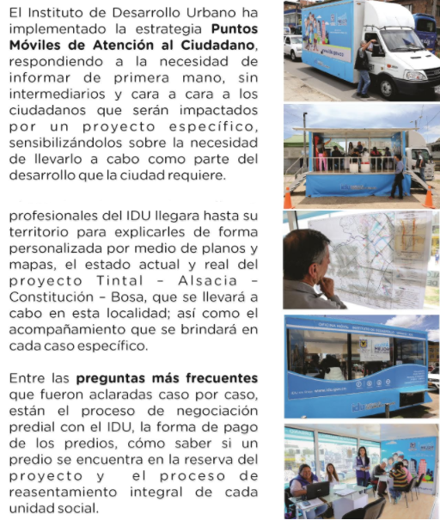
Puntos Móviles de Atención al Ciudadano - PAI
Instituto de Desarrollo Urbano - Dirección Técnica de Predios

FECHA | PUNTO PAI | PROYECTO | DIRECCIÓN DE UBICACIÓN
2017-09-18 | Oficina Móvil 1 | Tintal - Alsacia | Calle 42 F BIS A con carrera 89 A
 | Oficina Móvil 2 | Tintal - Alsacia | Diagonal 40 B sur 89 A - 05
 | Oficina Móvil 3 | Mutis 110 | Carrera 113 D con calle 63 B
2017-09-19 | Oficina Móvil 1 | Tintal - Alsacia | Calle 42 F BIS A con carrera 89 A
 | Oficina Móvil 2 | Tintal - Alsacia | Diagonal 40 B sur 89 A - 05
 | Oficina Móvil 3 | Rincon Conejera | Carrera 91 con calle 128 A
2017-09-20 | Oficina Móvil 1 | Ampliación Troncal Caracas | Alcaldía Local de Tunjuelito
 | Oficina Móvil 2 | Carrera 7 | Calle 60 con carrera 7 Parque de los Hippies
 | Oficina Móvil 3 | Laureano Gómez | Calle 187 A con carrera 9
2017-09-21 | Oficina Móvil 1 | Tintal - Alsacia | Calle 42 F BIS A con carrera 89 A
 | Oficina Móvil 2 | Carrera 7 | Calle 60 con carrera 7 Parque de los Hippies
 | Oficina Móvil 3 | San Antonio | Calle 183 con carrera 9
2017-09-22 | Oficina Móvil 1 | Tintal - Alsacia | Calle 42 F BIS A con carrera 89 A
 | Oficina Móvil 2 | Tintal - Alsacia | Diagonal 40 B sur 89 A - 05
 | Oficina Móvil 3 | Carrera 7 | Calle 60 con carrera 7 Parque de los Hippies
2017-09-23 | Oficina Móvil 1 | Tintal - Alsacia | Calle 42 F BIS A con carrera 89 A
 | Oficina Móvil 2 | Tintal - Alsacia | Diagonal 40 B sur 89 A - 05

